작성방법
【항목 설명】
▣ 인터페이스 목록
• 송신 인터페이스번호
송신 시스템의 인터페이스 일련번호를 기입한다.
• 송신 일련번호
한 개 송신단위에서 여러 개의 서브시스템으로 동시에 전송되는 경우에는
순차적으로 기술한다.
• 송신 시스템명
송신 시스템이름을 기술한다.
• 송신 프로그램 ID
송신에 해당하는 프로그램 ID를 기입한다.
• 전달 처리형태
인터페이스를 처리하는 형태를 기술한다. Batch / Online 등
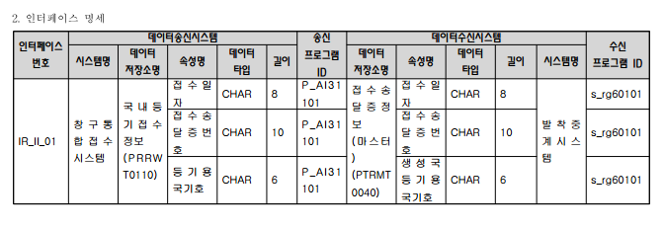
• 전달 인터페이스방식
통신 프로토콜 및 통신 기술 방식을 기술한다.
• 전달 발생빈도
인터페이스 발생빈도를 기술한다. "회수/주기"의 형식으로 기술한다.
• 수신 상대 담당자
수신 시스템의 업무담당자명을 기술한다.
• 수신 프로그램 ID
수신과 관련된 프로그램 ID를 기입한다.
• 수신시스템명
인터페이스 수신 시스템명을 기술한다.
• 수신 일련번호
수신 시스템의 동일 인터페이스가 여러 시스템에서 동시에 수신을 받는
경우에 순차적으로 번호를 부여한다.- 47 -
• 관련 요구사항 ID
해당 인터페이스와 관련된 분석단계의 “사용자 요구사항 정의서”의 요구사항
ID를 기입한다.
• 비고
특이사항 등을 기입한다.
▣ 인터페이스 명세
• 인터페이스 번호
송신 시스템의 인터페이스 일련번호를 기입한다.
• 데이터송신시스템 시스템명
송신 시스템명을 기술한다.
• 데이터송신시스템 데이터저장소명
인터페이스 송신과 관련된 엔티티 또는 파일명을 기술한다.
• 데이터송신시스템 속성명
관련 엔티티의 속성명 또는 파일의 항목명을 기술한다.
• 데이터송신시스템 데이터타입
엔티티 속성 또는 항목 타입을 기술한다.
• 데이터송신시스템 길이
데이터의 길이를 기술한다.
• 송신 프로그램 ID
송신에 해당하는 프로그램 ID를 기입한다.
• 데이터수신시스템 데이터저장소명
인터페이스 송수신과 관련된 엔티티 또는 파일명을 기술한다.
• 데이터수신시스템 속성명
관련 엔티티의 속성명 또는 파일의 항목명을 기술한다.
• 데이터수신시스템 데이터타입
엔티티 속성 또는 항목 타입을 기술한다.
• 데이터수신시스템 길이
데이터의 길이를 기술한다.
• 데이터수신시스템 시스템명
수신 시스템명을 기술한다.
• 수신 프로그램 ID
수신에 해당하는 프로그램 ID를 기입한다.

